CAIXA BÁSICA DE CPP
 | CATALOGO | FENTEX

 | I A M S P E - REFERENTE AO PREGÃO ELETRÔNICO Nº 92358/2025 – Edital: 1795/2025 - PROCESSO SEI 147.00025981/2025-81
 | INSTRUMENTAIS CIRÚRGICOS PARA DIVERSAS ESPECIALIDADES

CAIXA BÁSICA DE CPP
ITEM | CÓDIGO | DESCRITIVO | ANVISA | FOTO
1 | 24-395-19 | Afastador de Língua Bruenings 19cm,15,0x19mm | 81897710023
2 | 09-576-00 | Afastador Farabeuf Conjunto Completo, 17x20cm | 81897710021
3 | 09-575-00 | Afastador Farabeuf Conjunto Completo, 15cm | 81897710023
4 | 09-573-00 | Afastador Farabeuf Conjunto Completo, 12cm | 81897710023
5 | 09-281-03 | Afastador Langenbeck 22cm 30,0x16mm | 81897710023
6 | 09-341-02 | Afastador Richardson 24cm 36,0x28mm | 81897710023 | 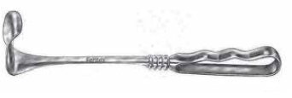
7 | 09-186-16 | Afastador Senn-Miller 16cm 7,0x8.5mm Sharp | 81897710023 | 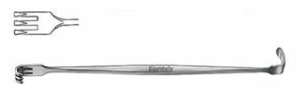
8 | FX.09.021 | Baby Yankauer Canula de Sucção, ponta de f8mm, 21cm | 81897710034
9 | 23-556-18 | Descolador Freer Reto afiados /Rombo, 18cm | 81897710018
10 | 09-220-01 | Gancho Afastador Volkmann 1 pino afiado 22cm | 81897710023
11 | 09-220-02 | Gancho Volkmann 2 pinos afiado 22cm | 81897710023
12 | 09-220-03 | Gancho Volkmann 3 pinos afiado 22cm | 81897710023
13 | 06-270-12 | Pinca Adson com dente 12cm | 81897710023
14 | 06-132-12 | Pinca Adson sem dente 12cm | 81897710023
15 | 18-104-15 | Pinça Allis 5:6 dentes, 15cm | 81897710001 | 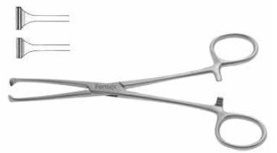
16 | 06-250-16 | Pinca anatomica com dente de rato 16cm | 81897710023 | 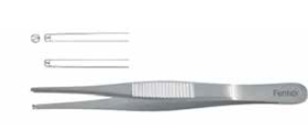
17 | 06-100-16 | Pinca anatomica16cm | 81897710023
18 | 18-190-18 | Pinças Babcock 18cm | 81897710001 | 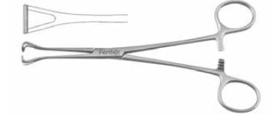
19 | 07-181-02 | Pinça Arterial Baby-Mixter 14cm | 81897710001 | 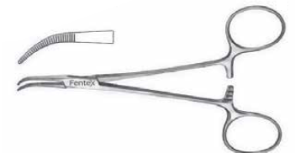
20 | 13-924-13 | Pinça Backaus ponta bolinha, 13cm | 81897710001 | 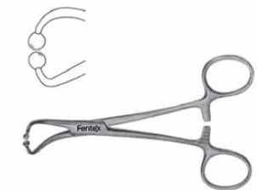
21 | 22-609-20 | Pinca baioneta Jansen 20cm | 81897710023
22 | 08-184-20 | Pinça Cheron 20cm | 81897710001 | 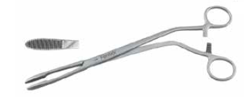
23 | 06-652-20 | Pinca anatomica De Bakey 20cm 2.0mm | 81897710023
24 | 07-191-12 | Pinça Arterial Halsted-Mosquito Serr Curva 12.5cm | 81897710001 | 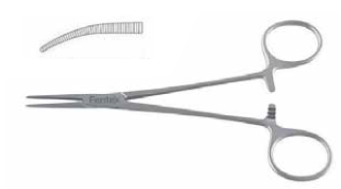
25 | 07-190-12 | Pinça Arterial Halsted-Mosquito Serr Reta 12.5cm | 81897710001 | 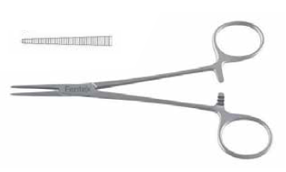
26 | 07-231-14 | Pinça Arterial Kelly Curva 14cm | 81897710001 | 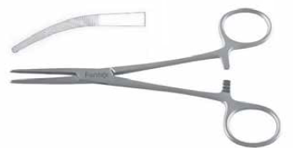
27 | 07-230-14 | Pinça Arterial Kelly Reta 14cm | 81897710001 | 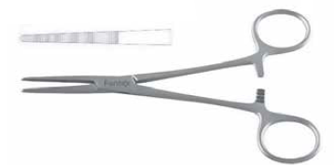
28 | 07-320-16 | Pinça Arterial Kocher (Ochsner) 1/2 Reta 16cm | 81897710001 | 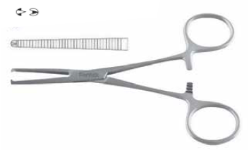
29 | 07-431-19 | Pinça Mixter 19cm | 81897710001 | 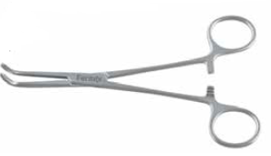
30 | FX.41.548 | Pinça Moynihan, pontas curvas e serrilhadas, 18cm | 81897719002 | 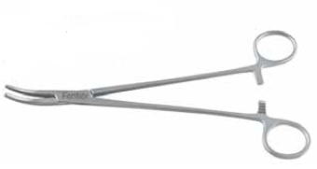
31 | 07-311-18 | Pinça Arterial Rochester Pean Curva 18cm | 81897710001 | 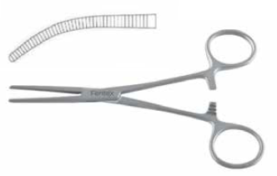
32 | 03-180-06 | Canula de Sucção Frazier 19cm, 6 Fr/Ch 2mm | 81897719001 | 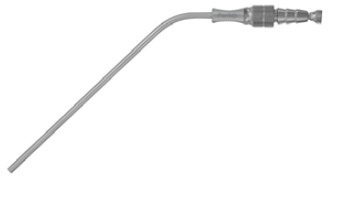
33 | 03-180-09 | Canula de Sucção Frazier 19cm, 9 Fr/Ch 3mm | 81897719001
34 | 03-180-12 | Canula de Sucção Frazier 19cm, 12 Fr/Ch 4mm | 81897719001
35 | 11-552-16 | Porta-agulhas Mayo-Hegar com perfil normal com videa 16cm | 81897710001 | 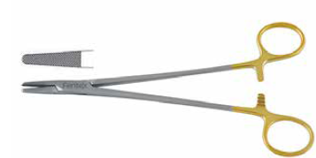
36 | 05-171-17 | Tesoura de Dissecação Mayo Curva 17cm | 81897710017 | 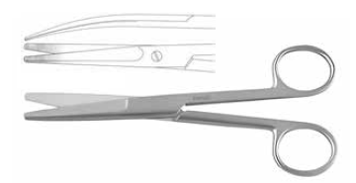
37 | 05-170-17 | Tesoura de Dissecação Mayo Reta 17cm | 81897710017 | 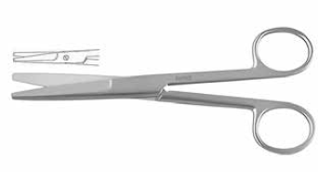
38 | 05-231-18 | Tesoura de Dissecação Metzenbaum Curva 18cm | 81897710017 | 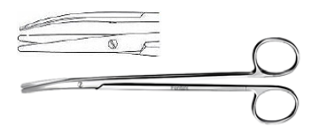
39 | FX.15.688 | Afastador Langenbeck Obwegeser para cima, 12x55mm, 22cm | 81897719002 | 
40 | FX.21.400 | Contêiner 3/4 Modelo Padrão Não Perfurado com tampa e cesto - 475X272X116mm | Isento | 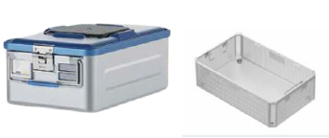

CAIXA BULDOG VASCULAR N.01
 | CATALOGO | FENTEX

 | I A M S P E - REFERENTE AO PREGÃO ELETRÔNICO Nº 92358/2025 – Edital: 1795/2025 - PROCESSO SEI 147.00025981/2025-81
 | INSTRUMENTAIS CIRÚRGICOS PARA DIVERSAS ESPECIALIDADES

CAIXA BULDOG VASCULAR N.01
ITEM | CÓDIGO | DESCRITIVO | ANVISA | FOTO
1 | 14-341-10 | Clamp De Bakey Atraumatica Bulldog Curvo 10cm | 81897710023
2 | 14-341-11 | Clamp De Bakey Atraumatica Bulldog Curvo 11.5cm | 81897710023
3 | FX.13.961 | Gregory Bulldog Clamp, Atraumatica, maleavel, curvo 11cm | 81897719002
4 | 14-340-12 | Clamp Bulldog De Bakey Atraumatica Reto 12cm | 81897710023
5 | 14-340-08 | Clamp Bulldog De Bakey Atraumatica Reto 8.5cm | 81897710023
6 | 14-331-10 | Clamp Bulldog DeBakey-Satinsky Atrauma 10cm | 81897710001 | 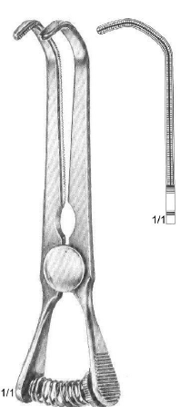
7 | FX.21.556 | Contêiner Dental Modelo Não Perfurado com tampa e cesto - 320X186X102mm | Isento | 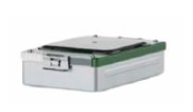

CAIXA DE DVP NEURO N.01
 | CATALOGO | FENTEX

 | I A M S P E - REFERENTE AO PREGÃO ELETRÔNICO Nº 92358/2025 – Edital: 1795/2025 - PROCESSO SEI 147.00025981/2025-81
 | INSTRUMENTAIS CIRÚRGICOS PARA DIVERSAS ESPECIALIDADES

CAIXA DE DVP NEURO N.01
ITEM | CÓDIGO | DESCRITIVO | ANVISA | FOTO
1 | 09-663-13 | Afastador Weitlaner 13cm 3,0x4,0 dentes rombos | 81897710001 | 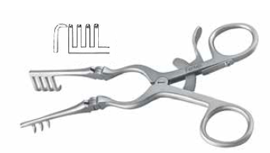
2 | 09-573-00 | Afastador Farabeuf Conjunto Completo, 12cm | 81897710023
3 | 09-575-00 | Afastador Farabeuf Conjunto Completo, 15cm | 81897710023
4 | 09-630-10 | Afastador Jansen 10cm 3.0x3.0 dentes afiados | 81897710001 | 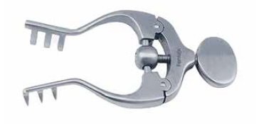
5 | 04-200-71 | Cabo de Bisturi 12.5cm # 7K | 81897710023
6 | HB3540 | Cureta óssea Bruns, n 000, 23cm, 2mm | 81897710010
7 | HB3543 | Cureta óssea Bruns, n 1, 23cm, 3,8mm | 81897710010
8 | 15-280-02 | Dissector Penfield Dura 19.5cm | 81897710023
9 | 09-950-19 | Afastador Maleavel 200,0x19mm | 81897710023
10 | 06-270-12 | Pinca Adson com dente 12cm | 81897710023
11 | 06-132-12 | Pinca Adson sem dente 12cm | 81897710023
12 | 18-104-15 | Pinça Allis 5:6 dentes, 15cm | 81897710001
13 | 06-100-18 | Pinca anatomica 18cm | 81897710023
14 | 07-681-13 | Pinça Backhaus 13cm | 81897710001 | 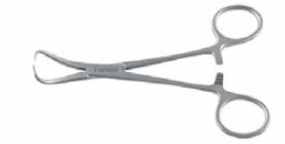
15 | 22-609-20 | Pinca baioneta Jansen 20cm | 81897710023
16 | 08-184-25 | Pinça Cheron 25cm | 81897710001
17 | 06-250-14 | Pinca anatomica dente de rato 14.5cm | 81897710023
18 | 06-250-16 | Pinca anatomica dente de rato 16cm | 81897710023
19 | 07-191-12 | Pinça Arterial Halsted-Mosquito Serr Curva 12.5cm | 81897710001
20 | 07-190-12 | Pinça Arterial Halsted-Mosquito Serr Reta 12.5cm | 81897710001
21 | 07-231-14 | Pinça Arterial Kelly Curva 14cm | 81897710001
22 | 07-230-14 | Pinça Arterial Kelly Reta 14cm | 81897710001
23 | 07-321-14 | Pinça Arterial Kocher (Ochsner) 1/2 Curva 14cm | 81897710001 | 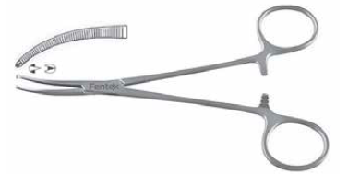
24 | 07-320-14 | Pinça Arterial Kocher (Ochsner) 1/2th Reta 14cm | 81897710001
25 | 03-180-09 | Canula de Sucção Frazier 19cm, 9 Fr/Ch 3mm | 81897719001
26 | HB2669-10 | Microcânula de sucção Wullstein 1mm | 81897710012
27 | 11-314-16 | Porta-agulhas Mayo-Hegar 16cm | 81897710001 | 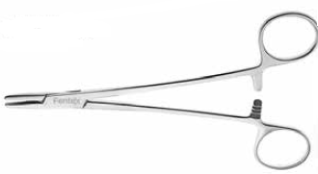
28 | 11-314-18 | Porta-agulhas Mayo-Hegar 18cm | 81897710001
29 | 11-552-16 | Porta-agulhas Mayo-Hegar com perfil normal com videa 16cm | 81897710001
30 | 13-599-15 | Farabeuf rugina curva 15cm | 81897710018
31 | 05-171-17 | Tesoura de Dissecação Mayo Curva 17cm | 81897710017
32 | 05-170-17 | Tesoura de Dissecação Mayo Reta 17cm | 81897710017
33 | 05-231-18 | Tesoura de Dissecação Metzenbaum Curva 18cm | 81897710017
34 | 05-210-14 | Tesoura de Dissecação Metzenbaum Reta Romba/Romba, 14.5cm | 81897710017 | 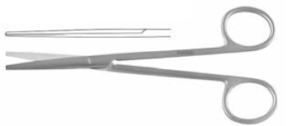
35 | FX.21.400 | Contêiner 3/4 Modelo Padrão Não Perfurado com tampa e cesto - 475X272X116mm | Isento

CAIXA DE ESOFAGECTOMIA N.01 - 1
 | CATALOGO | FENTEX

 | I A M S P E - REFERENTE AO PREGÃO ELETRÔNICO Nº 92358/2025 – Edital: 1795/2025 - PROCESSO SEI 147.00025981/2025-81
 | INSTRUMENTAIS CIRÚRGICOS PARA DIVERSAS ESPECIALIDADES

CAIXA DE ESOFAGECTOMIA N.01 - 1
ITEM | CÓDIGO | DESCRITIVO | ANVISA | FOTO
1 | FX.11.467 | Afastador Balfour, garras laterais aramadas com 100mm x 35mm, hastes curvas, abertura de 200mm, Acompanha válvula central plana com 100mm x 60mm | 81897719002 | 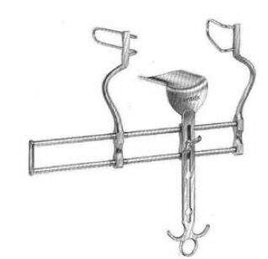
2 | 09-190-10 | Afastador Cushing 20cm 10mm | 81897710023 | 
3 | 09-512-04 | Afastador Deaver 31cm 25mm | 81897710023 | 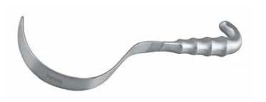
4 | 09-512-07 | Afastador Deaver 31cm 38mm | 81897710023
5 | 20-250-03 | Afastador Doyen 115,0x35mm | 81897710023 | 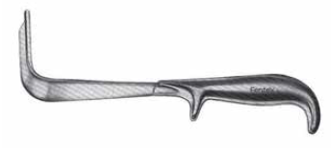
6 | 20-252-04 | Afastador Doyen 160,0x60mm | 81897710023
7 | 20-251-02 | Afastador Doyen 85,0x45mm | 81897710023
8 | 20-250-01 | Afastador Doyen 55,0x35mm | 81897710023
9 | 09-576-00 | Afastador Farabeuf Conjunto Completo, 17x20cm | 81897710021
10 | 09-575-00 | Afastador Farabeuf Conjunto Completo, 15cm | 81897710023
11 | 09-573-00 | Afastador Farabeuf Conjunto Completo, 12cm | 81897710023
12 | 09-813-16 | Afastador Gosset 63,0x35,0x160mm Lâmina 56,0x60mm | 81897710001 | 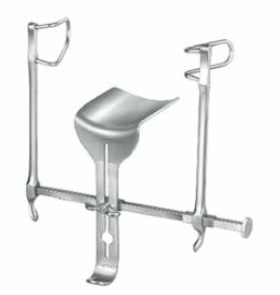
13 | 09-283-01 | Afastador Langenbeck 22cm 30,0x11mm | 81897710023
14 | 09-283-03 | Afastador Langenbeck 22cm 30,0x16mm | 81897710023
15 | 09-341-01 | Afastador Richardson 24cm 28,0x20mm | 81897710023
16 | 09-341-02 | Afastador Richardson 24cm 36,0x28mm | 81897710023
17 | FX.14.084 | Clamp DeBakey Peripheral Vascular, 26cm 30º | 81897719002 | 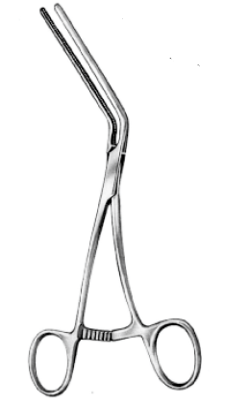
18 | FX.14.086 | Clamp Leland-Jones, parte funcional angulada em 45º, com serrilha atraumática de 72mm, 19cm | 81897719002 | 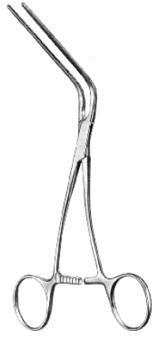
19 | 18-371-21 | Pinça Doyen – Atraumatica para instestino e estomago Curva 21cm | 81897710001 | 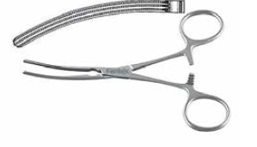
20 | 18-371-23 | Pinça Doyen – Atraumatica para instestino e estomago Curva 23cm | 81897710001
21 | 18-370-21 | Pinça Doyen – Atraumatica para instestino e estomago Reta 21cm | 81897710001 | 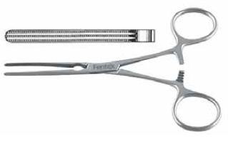
22 | 18-370-23 | Pinça Doyen – Atraumatica para instestino e estomago Reta 23cm | 81897710001
23 | 06-100-25 | Pinca anatomica 25cm | 81897710023
24 | 08-184-25 | Pinça Cheron 25cm | 81897710001
25 | 06-654-30 | Pinca De Bakey 30cm 2,8 mm | 81897710023
26 | 06-652-24 | Pinca De Bakey 24cm 2mm | 81897710023
27 | 06-250-18 | Pinca anatomica dente de rato 18cm | 81897710023
28 | 06-250-20 | Pinca anatomica dente de rato20cm | 81897710023
29 | 07-461-22 | Pinça Gray serrilhada 22cm | 81897710001 | 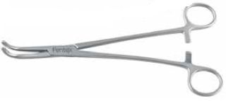
30 | 07-517-23 | Pinça Guyon 23cm | 81897710001 | 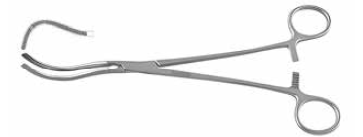
31 | 20-542-25 | Pinças Pozzi Tenaculum 25.5cm | 81897710001 | 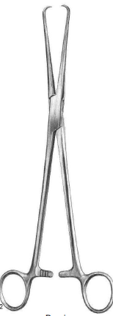
32 | FX.08.917 | Fergusson Canula de Sucção, 5.0x130mm, 20cm | 81897710034
33 | 11-552-18 | Porta-agulhas Mayo-Hegar com perfil normal com videa 18cm | 81897710001
34 | 11-552-24 | Porta-agulhas Mayo-Hegar com perfil normal com videa 24cm | 81897710001
35 | 11-552-26 | Porta-agulhas Mayo-Hegar com perfil normal com videa 26cm | 81897710001
36 | 11-604-18 | Porta-agulhas crile com perfil normal com videa Reta 18cm | 81897710001 | 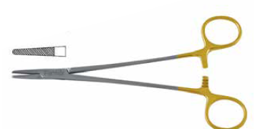
37 | 11-604-23 | Porta-agulhas crile com perfil normal com videa Reta 23cm | 81897710001
38 | 09-855-01 | Valvula Supra pubica Doyen 28cm 55.0x95.0mm | 81897710023 | 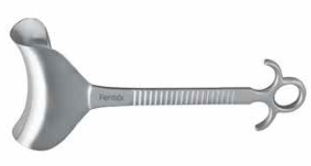
39 | 05-404-19 | Tesoura de Cirurgia Cardiovascular Potts-Smith 19cm 40º | 81897710017 | 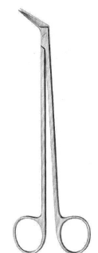
40 | 14-491-24 | Pinça de Oclusão Tangencial Cardiovascular Satinsky Atrauma 24cm | 81897710001
41 | 14-491-26 | Pinça de Oclusão Tangencial Cardiovascular Satinsky Atrauma 26.5cm | 81897710001
42 | 14-461-26 | Clamp DeBakey Atrauma Cardiovascular Aneurisma da Aorta curva leve 26cm | 81897710001
43 | 09-974-29 | Afastador Reverdin 45/60mm 29cm | 81897710023
44 | 09-962-22 | Afastador Maleavel Tuffier 22cm 25,0/17mm | 81897710023
45 | 06-100-18 | Pinca anatomica 18cm | 81897710023
46 | 06-100-20 | Pinca anatomica 20cm | 81897710023
47 | 05-171-17 | Tesoura de Dissecação Mayo Curva 17cm | 81897710017
48 | 05-170-17 | Tesoura de Dissecação Mayo Reta 17cm | 81897710017
49 | 05-231-18 | Tesoura de Dissecação Metzenbaum Curva 18cm | 81897710017
50 | 05-231-20 | Tesoura de Dissecação Metzenbaum Curva 20cm | 81897710017
51 | 05-231-23 | Tesoura de Dissecação Metzenbaum Curva 23cm | 81897710017
52 | 05-231-28 | Tesoura de Dissecação Metzenbaum Curva 28cm | 81897710017
53 | 18-104-19 | Pinça Allis 5:6 dentes, 19cm | 81897710001
54 | 18-104-25 | Pinça Allis 5:6 dentes, 25cm | 81897710001
55 | 07-331-18 | Pinça Arterial Baby-Mixter, 18cm | 81897710001 | 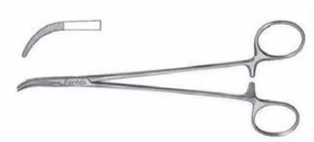
56 | 18-190-18 | Pinças Babcock 18cm | 81897710001
57 | 13-924-13 | Pinça Backaus ponta bolinha, 13cm | 81897710001
58 | 08-184-25 | Pinça Cheron 25cm | 81897710001
59 | 24-450-17 | Pinça Collin Reta 17cm | 81897710001 | 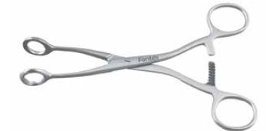
60 | 07-349-18 | Pinça Arterial Crafoord, Pinça de Dissecção e Ligadura 18cm | 81897710001 | 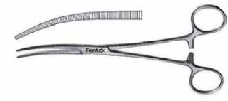
61 | 07-349-24 | Pinça Arterial Crafoord, Pinça de Dissecção e Ligadura 24cm | 81897710001
62 | 08-225-25 | Pinça Foerster Curva Serr 25cm | 81897710001 | 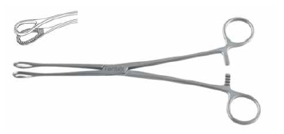
63 | 08-222-25 | Pinça Foerster Reta Serr 25cm | 81897710001 | 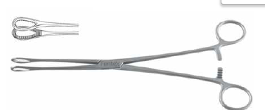
64 | 07-573-20 | Pinça Faure 20cm curva | 81897710001 | 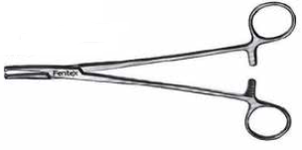
65 | 07-191-12 | Pinça Arterial Halsted-Mosquito Serr Curva 12.5cm | 81897710001
66 | 07-190-12 | Pinça Arterial Halsted-Mosquito Serr Reta 12.5cm | 81897710001
67 | 07-231-14 | Pinça Arterial Kelly Curva 14cm | 81897710001
68 | 07-230-14 | Pinça Arterial Kelly Reta 14cm | 81897710001
69 | 07-235-16 | Pinça Arterial Kelly-Rankin Curva 16cm | 81897710001
70 | 07-321-18 | Pinça Arterial Kocher (Ochsner) 1/2 Curva 18cm | 81897710001
71 | 07-320-18 | Pinça Arterial Kocher (Ochsner) 1/2 Reta 18cm | 81897710001
72 | 07-431-19 | Pinça Mixter 19cm | 81897710001
73 | 07-339-21 | Pinça Mixter 21cm | 81897710001 | 
74 | 07-439-23 | Pinça Mixter 23cm | 81897710001 | 
75 | 07-447-25 | Pinça Mixter 25cm | 81897710001
76 | 07-449-28 | Pinça Mixter 28cm | 81897710001 | 
77 | FX.41.548 | Pinça Moynihan, pontas curvas e serrilhadas, 18cm | 81897719002 | 
78 | 07-311-18 | Pinça Arterial Rochester Pean Curva 18cm | 81897710001
79 | 03-180-06 | Canula de Sucção Frazier 19cm, 6 Fr/Ch3mm | 81897719001
80 | FX.21.400 | Contêiner 3/4 Modelo Padrão Não Perfurado com tampa e cesto - 475X272X116mm | Isento

CAIXA DE MASTECTOMIA N.01
 | CATALOGO | FENTEX

 | I A M S P E - REFERENTE AO PREGÃO ELETRÔNICO Nº 92358/2025 – Edital: 1795/2025 - PROCESSO SEI 147.00025981/2025-81
 | INSTRUMENTAIS CIRÚRGICOS PARA DIVERSAS ESPECIALIDADES

CAIXA DE MASTECTOMIA N.01
ITEM | CÓDIGO | DESCRITIVO | ANVISA | FOTO
1 | 20-250-01 | Afastador Doyen 55,0x35mm | 81897710023
2 | 20-251-02 | Afastador Doyen 85,0x45mm | 81897710023
3 | 09-576-00 | Afastador Farabeuf Conjunto Completo, 17x20cm | 81897710021
4 | 09-283-03 | Afastador Langenbeck 22cm 30,0x16mm | 81897710023
5 | 09-341-03 | Afastador Richardson 24cm 44,0x38mm | 81897710023
6 | 20-570-18 | Pinças Barrett Tenaculum Reta 18cm | 81897710001 | 
7 | 06-270-12 | Pinca Adson com dente 12cm | 81897710023
8 | 06-132-12 | Pinca Adson sem dente 12cm | 81897710023
9 | 18-104-15 | Pinça Allis 5:6 dentes, 15cm | 81897710001
10 | 06-100-16 | Pinca anatomica 16cm | 81897710023
11 | 06-100-18 | Pinca anatomica 18cm | 81897710023
12 | 18-190-20 | Pinças Babcock 20cm | 81897710001
13 | 07-681-13 | Pinça Backhaus 13cm | 81897710001
14 | 08-184-20 | Pinça Cheron 20cm | 81897710001
15 | 06-250-16 | Pinca anatomica dente de rato 16cm | 81897710023
16 | 06-250-18 | Pinca anatomica dente de rato 18cm | 81897710023
17 | 08-222-25 | Pinça Foerster Reta Serr 25cm | 81897710001
18 | 07-191-12 | Pinça Arterial Halsted-Mosquito Serr Curva 12.5cm | 81897710001
19 | 07-190-12 | Pinça Arterial Halsted-Mosquito Serr Reta 12.5cm | 81897710001
20 | 07-235-16 | Pinça Arterial Kelly-Rankin Curva 16cm | 81897710001
21 | 07-234-16 | Pinça Arterial Kelly-Rankin Reta 16cm | 81897710001
22 | 07-321-16 | Pinça Arterial Kocher (Ochsner) 1/2 Curva 16cm | 81897710001
23 | 07-320-16 | Pinça Arterial Kocher (Ochsner) 1/2 Reta 16cm | 81897710001
24 | 16-350-15 | Pinça de apreensão de bócio Lahey 3x3 dentes 15cm | 81897710001 | 
25 | 11-314-18 | Porta-agulhas Mayo-Hegar 18cm | 81897710001 | 
26 | 05-171-17 | Tesoura de Dissecação Mayo Curva 17cm | 81897710017
27 | 05-170-17 | Tesoura de Dissecação Mayo Reta 17cm | 81897710017
28 | 05-230-20 | Tesoura de Dissecação Metzenbaum Reta 20cm | 81897710017
29 | 05-231-23 | Tesoura de Dissecação Metzenbaum Curva 23cm | 81897710017
30 | FX.21.400 | Contêiner 3/4 Modelo Padrão Não Perfurado com tampa e cesto - 475X272X116mm | Isento

